Registrar Venta
CASO DE USO
Descripción
Id | CU-01
Nombre | Ventas
Req. Funcional | RF-001
Actores | 1. Encargada de ventas.
Descripción | Este Caso de uso nos permite realizar y registrar una venta, al registrarla se ingresa un producto, el numero de piezas y precio unitario ademas de un total y se guarda
Precondiciones | El encargado debe estar autenticado para poder acceder al sistema .
 | Debe haber un producto o productos seleccionados para el registro, y cada uno de estos debe cumplir con su precio, clave y nombre
Flujo Normal
1 | El Usuario accede al sitema con su nombre de usuario y contraseña
2 | Selecciona la opcion de Registrar una venta en el menu de inicio del sistema.
 | El Usuario selecciona los productos que se van a vender.
3 | El Usuario realiza la captura de los datos del o los productos que se venderan.
4 | El sistema hace la operación y arroja el resultado del monto total
5 | Se da clic en guardar y se guarada esa venta
Flujo Alternativo
 | El Usuario no puede acceder al sistema.
 | 1. El sistema le da la opcion de 5 intentos mas, o bien de restablecer su contraseña
 | El Usuario cancela la venta.
 | 1. El sistema regresa al menu de inicio.

Poscondiciones | Se accede al Sistema
 | El Usuaro registra una venta
Notas y asuntos | No aplica

Producción
Elemento | Validación | Formato | Permite Null | Imagen de la ventana
Folio | Deshabilitado | NA | NA
Fecha | Habilitado | DD/MM/AAAA | NO
Material | Habilitado | NA | NA
Almacén | Habilitado | NA | SI
Material | Habilitado | NA | NA
Orden | Deshabilitado | NA | NA

Notas del movimiento

Producción
Elemento | Validación | Formato | Permite Null | Descripción | Imagen de la ventana
Eliminar | Habilitado | NA | NA | Para eliminar la venta de producto, selecciona el usuario la venta a eliminar | 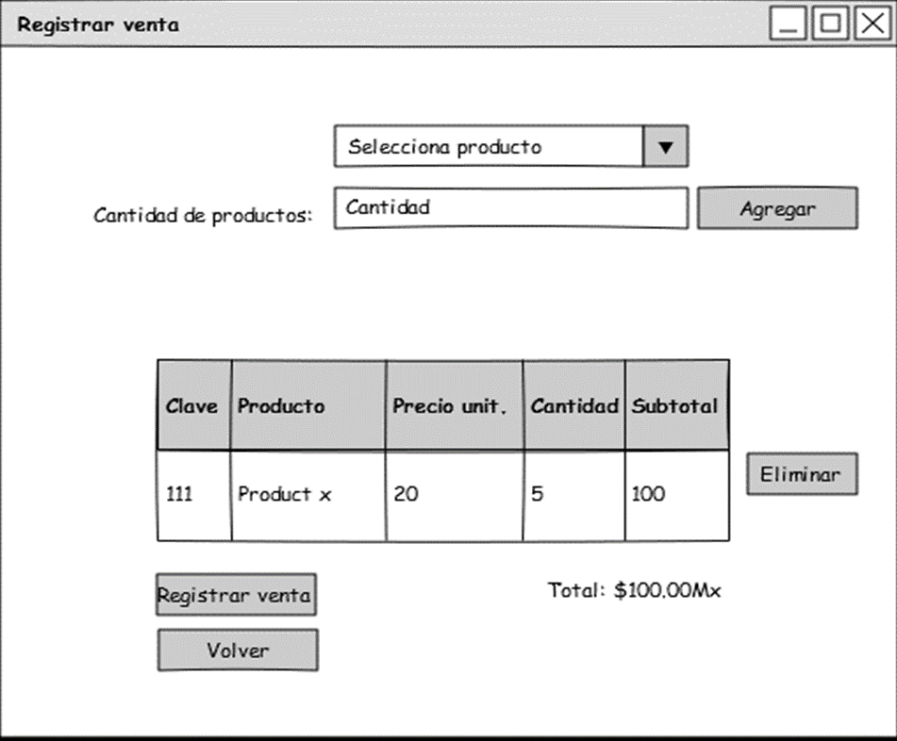
 |  |  |  | y al seleccionar esta opcion se eliminara el registro
Selector de Columnas | Deshabilitado | NA | NA | NA
Guardar | Habilitado | NA | NO | El Usuario captura los datos, y se asegura de que estos sean correctos entonces el sistema
 |  | NA |  | lo registra y guarda
Cancelar | Habilitado |  | NA | El Usuario cancela el registro.

Notas |  | NA

Ventas finales
CASO DE USO
Descripción
Id | CU-05
Nombre | Lista De Ventas
Req. Funcional | RF-005
Actores | Propietaria
 | Encargado de ventas
Descripción | Este caso de uso permite ver todas las ventas que hubo en la semana o bien en el mes.

Precondiciones | El Usuario debe estar autenticado
 | El Usuario debio registrar 1 o mas ventas
 | El Sistema guardo todas las ventas
 | El Sistema arrojo la cantidad de tickets que se imprimieron de acuerdo a las ventas

Flujo Normal
1 | El Usuario autenticado accede al sistema
2 | El Usuario registra una venta
3 | El sistema guarda los datos de la venta
4 | El Usuario selecciona la opcion de tiempo que desea que se le muestre el total en ventas
5 | El Sistema muestra el total en ventas según el tiempo que especifico el Usuario
Flujo Alternativo
 | No se realizaron Registros de ventas
 | 1. El Sistema no arroja registros de ventas
 | Alguna semana ni hubo Ventas
 | 1. El Sistema no arroja registros de ventas
 | No hubo Ventas en el mes
 | Se espicificara prque no hubo ventas
Poscondiciones | El Usuario registra todas las ventas
 | El Sistema arroja los totales de la semana o mes.
Notas y asuntos | No Aplica
Producción
Elemento |  | Formato | Permite Null |  | Imagen de la ventana
Folio | Deshabilitado | NA | NA
Fecha | Habilitado | DD/MM/AAAA | NA
Material | Habilitado | Producto | NA
Almacén | Habilitado | NA | NA
Orden | Habilitado | semanas/mes | NA

Notas del movimiento | NA | NA | NA

Producción
Elemento | Validación | Formato | Permite Null | Descripcion | Imagen de la ventana
Eliminar | Habilitado | NA | NA | Esta opcion elimina la consulta actual de | 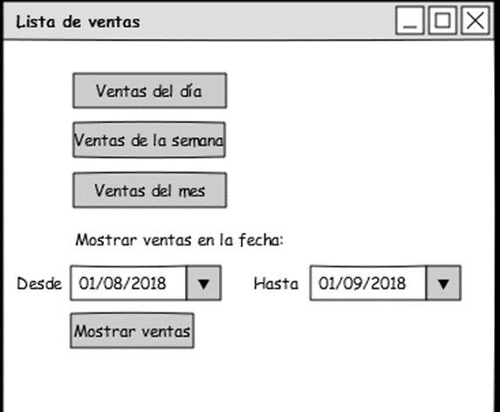
 |  |  |  | las ventas ya sean semanales o mensuales
Selector de Columnas | Deshabilitado | NA | NA
Guardar | deshabilitado | NA | NA
Cancelar | Habilitado | NA | NA | Esta opcion funciona como salir, solo cancela
 |  |  |  | la visualizacion actual en pantalla
Notas | Estas ultimas opciones son opcionales para El Usuario

